Sheet1
BẢNG BÁO GIÁ KIÊM XÁC NHẬN ĐẶT HÀNG
 |  |  |  |  |  | Ngày báo giá: 02/ 05/ 2024
 |  |  |  |  |  |  | 01-020524/BG-TĐH/R0
Khách hàng: CÔNG TY TNHH THƯƠNG MẠI SUNRISE VIỆT NAM |  |  |  |  |  | Người gửi: Đào Xuân Hùng
Địa chỉ: |  |  |  |  |  | SĐT: 098.272.1858
MST: |  |  |  |  |  | Email: hungdx@bkt.com.vn
Người nhận: |  |  |  |  |  | `
SĐT:
Công ty Cổ Phần BKT xin kính gửi đến Quý khách hàng bảng báo giá cung cấp hàng hóa và dịch vụ kỹ thuật, chi tiết như sau:

STT | Hạng mục | Mã sản phẩm | Hãng sản xuất | ĐVT | Số lượng | Đơn giá (VNĐ) | Thành tiền (VNĐ) | VAT % | TGGH
1 | DPMP-EXT PANEL MOUNTING KIT (DPMP-02 AND CDPI-01) Phụ kiện đưa màn hình biến tần gắn cánh tủ điện | 3AXD50000010763 | ABB | Bộ | 3 | 5,060,000 | 15,180,000
2 | PTTB 2,5 - 3210567 Cầu đấu dây 2 tầng độc lập nhau loại lò xo chống rung lắc theo công nghệ push in | 3210567 - PTTB 2,5 | Phoenix Contact | Cái | 10 | 22,000 | 220,000
3 | Còi báo Hanyoung Ø22 24V DC | HY-226-MD | HANYOUNG | Cái | 12 | 74,240 | 890,880

Tổng (chưa bao gồm thuế VAT)
Thuế VAT
Tổng giá trị (Đã bao gồm thuế VAT)
Bằng chữ: ………………..
Ghi chú
Đơn giá và vận chuyển: Tổng giá trị trên đã bao gồm thuế GTGT và chưa bao gồm chi phí vận chuyển đến tới địa điểm quý khách hàng.
Thời gian giao hàng: Được tính kể từ ngày Quý khách hàng ký xác nhận đặt hàng.
Tiêu chuẩn hàng hóa: Hàng hóa mới 100%, đúng xuất xứ và theo tiêu chuẩn hãng sản xuất.
Điều kiện thanh toán: Thanh toán 30% sau khi ký xác nhận đặt hàng và thanh toán giá trị còn lại sau khi nhận hàng trong vòng 07 ngày.
Phương thức thanh toán: Tiền mặt/ Chuyển khoản vào tài khoản số 19130584101018 - CÔNG TY CP BKT tại Ngân hàng TM CP Kỹ thương Việt Nam - Chi nhánh Đông Đô, PGD Nguyễn Cơ Thạch.
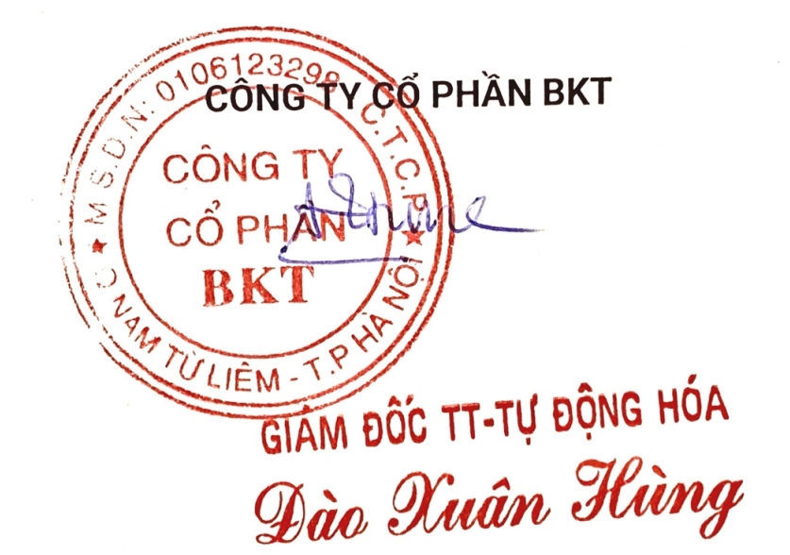
Bảo hành hàng hóa: Trong vòng 12 tháng nếu xảy ra lỗi do nhà sản xuất.
Trân trọng cảm ơn!
 | XÁC NHẬN ĐƠN ĐẶT HÀNG |  |  |  |  | CÔNG TY CỔ PHẦN BKT

